Bugs
Id bug | Nombre | Descripción | Pasos a reproducir | Evidencia
B001 | regreso inicio | Al momento de ingresar a iniciar sesion o creacion de cuenta el icono para volver al inicio no hace nada y no hay manera de volver al menu inicial. | se ingresa a la pagina https://www.booking.com/ se le da al menu inicia sesion en ese instante nos redirige a la pagina de ingresar correo si el usuario quiere regresar a la pagina inicial no puede porque el logo no lo redirige. | 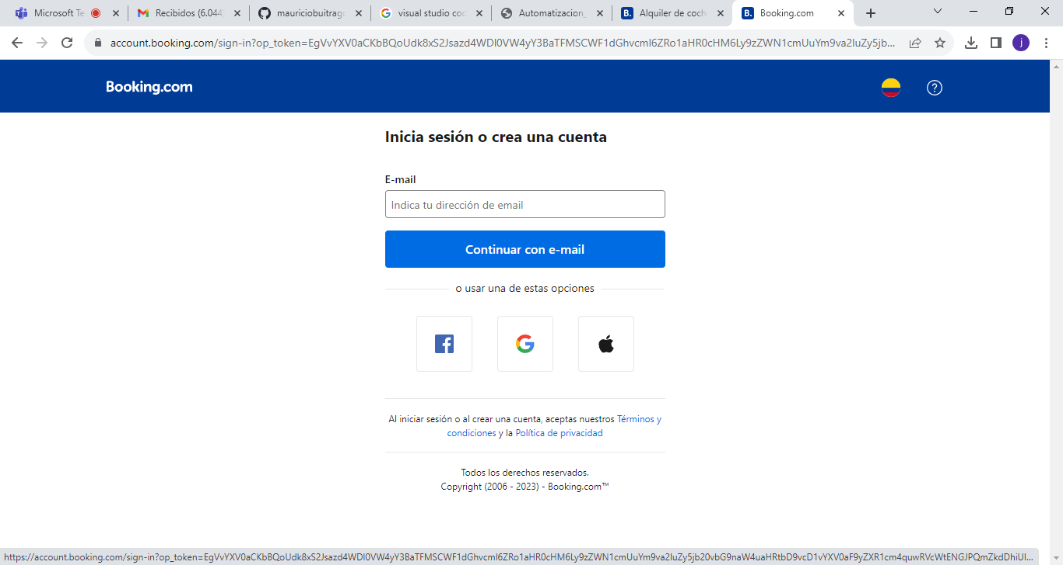
B002 |  | Al momento de pasar al modo movil del la pagina tiene problemas con los iconos que en algunas ocaciones esta como un drawer y otras se queda como el de ordenador | se loguea en la pagina https://www.booking.com/ se va a la parte de cambiar a movil y el menu el icono trata de cambiar pero queda igual en ocaciones si cambia | 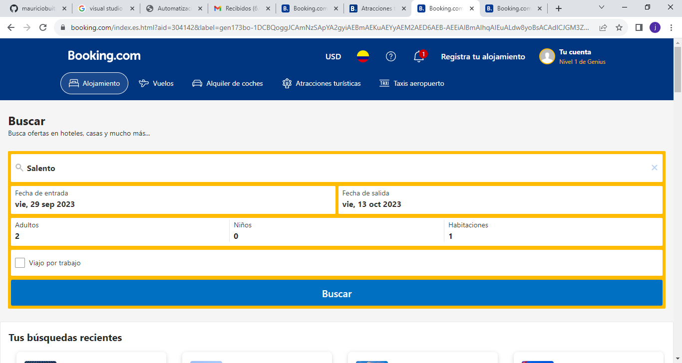
B003 |  | Al momento de pasar al modo movil del la pagina tiene problemas con los iconos que en esta es cuando el icono es de movil | se loguea en la pagina https://www.booking.com/ se va a la parte de cambiar a movil y el menu el icono cambia a modo movil pero al abrirlo se queda cargando y no muestra nada | 
B004 |  | Al momento de loguearse no hay algon mensaje que se logueo con éxito | se ingresa al apagina https://www.booking.com/ se va al aprtado de logueo se ingresa el correo y la contraseña valida pero el loguearse con éxito no aparece ningun mensaje de logueo con éxito | 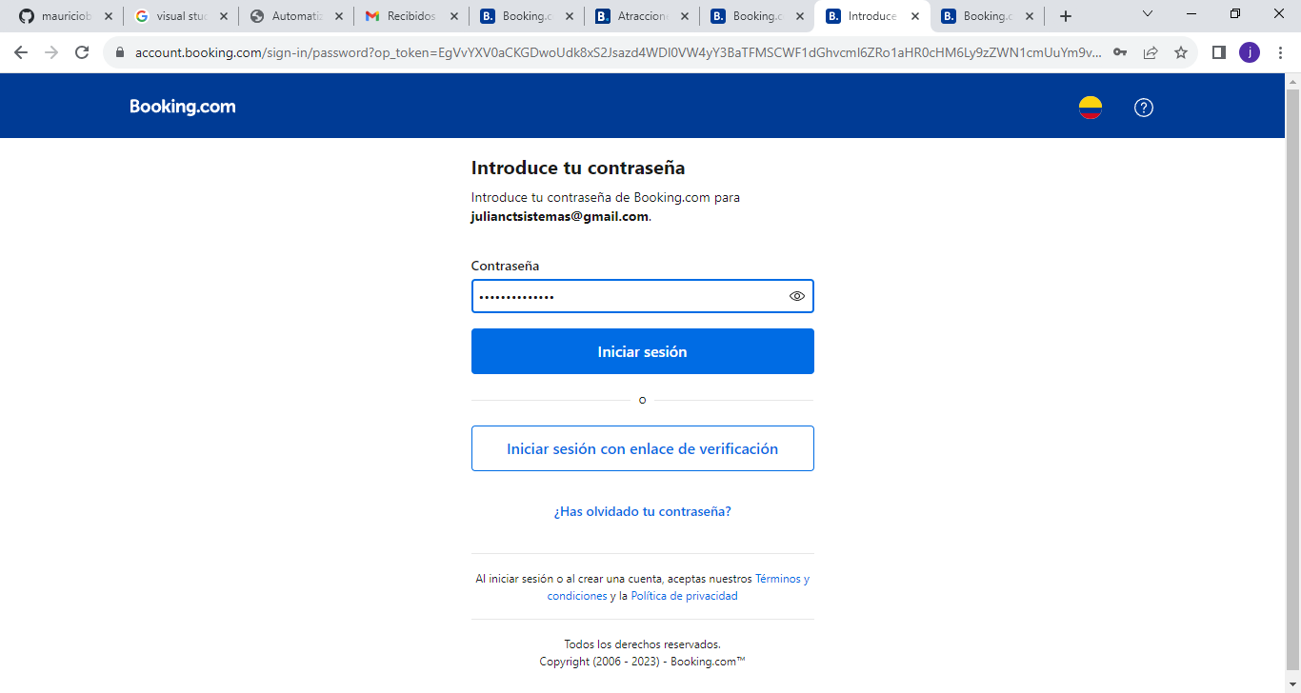
B005 |  | Al momento de registrarse no aparece algu mensaje de registro | se ingresa al apagina https://www.booking.com/ se va al apartado de logueo se ingresa el correo y la contraseña valida pero el loguearse con éxito no aparece ningun mensaje de logueo con éxito | 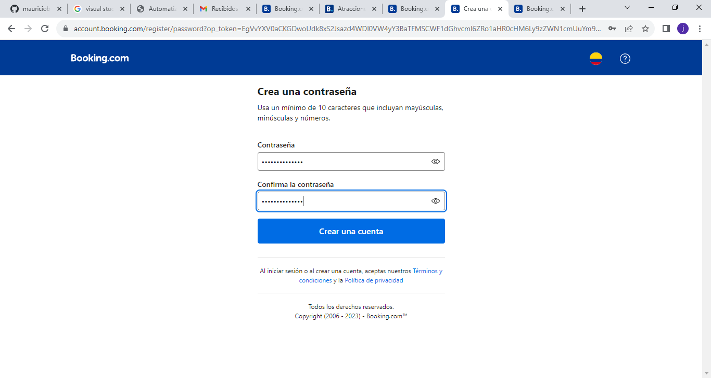
B006 |  | Al momento de ingresar al apartado atracciones turisticas al darle en el campo buscar en lugar de salir la alerta de escoger un lugar como lo hacen en todos los demas apartados solo despliega una lista pero no muestra la alerta | se ingresa al apagina https://www.booking.com/ se va al apartado de atracciones turisticas y al dar click en el campo buscar sin colocarle a donde va no saca la alerta de ingresar un lugar | 